交付申請予約申込み（様式第１号）
別記様式第１号
 |  |  |  | 令和 年 月 日
（宛先）
滋賀県知事

 |  |  | 郵便番号
 |  |  | 住 所
 |  |  | （フリガナ）
 |  |  | 氏 名

令和８年度 しがZEH新築支援事業費補助金交付申請予約申込書

このことについて、しがZEH新築支援事業費補助金交付要綱第６条の規定により申し込みます。なお、下記の内容は事実と相違ないことを誓約します。
１ 申込みしようとする住宅の概要
建築計画地(地名地番）
工事請負契約締結日 （当初契約日） |  | 年 月 日
施工業者 | 主たる営業所の所在地 （個人の場合は住所）
 | 名称 （個人の場合は氏名）
 | 建設業許可番号 （取得している場合）
 | 担当者名（任意）
工事期間（予定） |  | 年 月 ～ 年 月
２ 補助要件の確認・交付申請予定額
確認欄 | 補助要件 |  |  |  | 補助額
(1)ZEHの新築 （以下の要件を全て満たす場合は補助が受けられます。確認欄に✔してください。（プルダウン））
 | １. 自身または自身の同居者は、次のいずれにも該当しません。 （1）暴力団員（法第２条第６号に規定する暴力団員をいう。以下同じ。） （2)自己、もしくは第三者の不正の利益を図る目的または第三者に損害を与える目的をもって、 暴力団または暴力団員を利用している者 （3）暴力団または暴力団員に対して資金等を供給し、または便宜を供与するなど、直接的もしく は積極的に暴力団の維持、運営に協力し、または関与している者 （4）暴力団または暴力団員と社会的に非難されるべき関係を有している者 （5）上記（1）から（４）までのいずれかに該当する者であることを知りながら、これを不当に利用 するなどしている者 ２. 1に掲げる者が、その経営に実質的に関与している者ではありません。 |  |  |  | 20万円
 | 滋賀県の県税に未納はありません。
 | 県内に自ら居住するための住宅を建築します。
 | ZEHの要件を満たします。 （Nearly ZEH、ZEH Oriented、ZEH Ready、ZEH水準住宅は補助対象外）
 | 居住の用に供する部分の床面積は55㎡以上です。
 | 県内に主たる営業所を有する事業者と工事請負契約を締結します。
 | 以下の区域内に建築しません。 ①建築基準法（昭和25年法律第201号）第39条に基づき地方公共団体が条例で定める「災害危険 区域」（滋賀県流域治水の推進に関する条例において定める浸水警戒区域を含む。） ②土砂災害警戒区域等における土砂災害防止対策の推進に関する法律（平成12年法律第57号） 第９条に基づき都道府県知事が定める「土砂災害特別警戒区域」 ③地すべり等防止法（昭和33年法律第30号）第３条に基づき国土交通大臣または農林水産大臣が 定める「地すべり防止区域」 ④急傾斜地の崩壊による災害の防止に関する法律（昭和44年法律第57号）第３条に基づき都道府 県知事が定める「急傾斜地崩壊危険区域」 ⑤特定都市河川浸水被害対策法（平成15年法律第77号）第56条第１項に基づき都道府県知事が 定める「浸水被害防止区域」
(2)断熱性能加算 （以下の要件を満たす場合は加算が受けられます。確認欄と該当する等級に✔してください。）
 | 「住宅の品質確保の促進等に関する法律」（平成11年法律第81号）に基づく住宅性能表示制度による断熱等性能等級６以上の断熱性能を有します。 |  |  |  |  | 等級７ 40万円
 |  |  |  |  |  | 等級６ 20万円
(3)居住誘導加算 （以下の要件を一つでも満たす場合は加算が受けられます。該当する確認欄に✔してください。）
 | 「都市再生特別措置法」（平成14年法律第22号）第81条に基づき市町が策定する立地適正化計画において定める「居住誘導区域」で建築します。 |  |  |  | 20万円
 | 滋賀県都市計画基本方針で定める「主な拠点」周辺（半径800ｍ以内）で建築します。
(4)既存住宅除却加算 （以下の要件を満たす場合は加算が受けられます。確認欄に✔してください。）
 | 県内の既存住宅（旧耐震基準の住宅）の除却を併せて実施します。 |  |  |  | 50万円
(5)子育て世帯等移住加算 （以下の要件を全て満たす場合は加算が受けられます。確認欄に✔してください。）
 | 県外在住の子育て世帯（18歳未満の子を有する世帯）または、若者夫婦世帯（夫婦のうちいずれかが40歳未満の世帯）です。※ ※令和８年４月１日時点または、要綱第９条に基づく報告を行う時点で要件を満たす世帯が対象 |  |  |  | ３０万円
 | 北部地域または過疎地域を有する市町※内に建築します。 ※長浜市、高島市、東近江市、米原市、甲良町
 | 建築する住宅に、要綱第9条に基づく報告を行った日から５年以上継続して居住する意思があります。
●工事の進捗
 | 基礎工事が完了しています。
●添付書類
 | 以下の書類を添付しました。 ・ＢＥＬＳ評価書 ・基礎工事が完了していることが分かる写真
●交付申請予定額
 | 補助金の手引の内容をよく確認した上で本申込書を作成しました。 |  |  |  | 万円 (最大120万円まで)

 | 「基礎工事が完了していることが分かる写真」イメージ
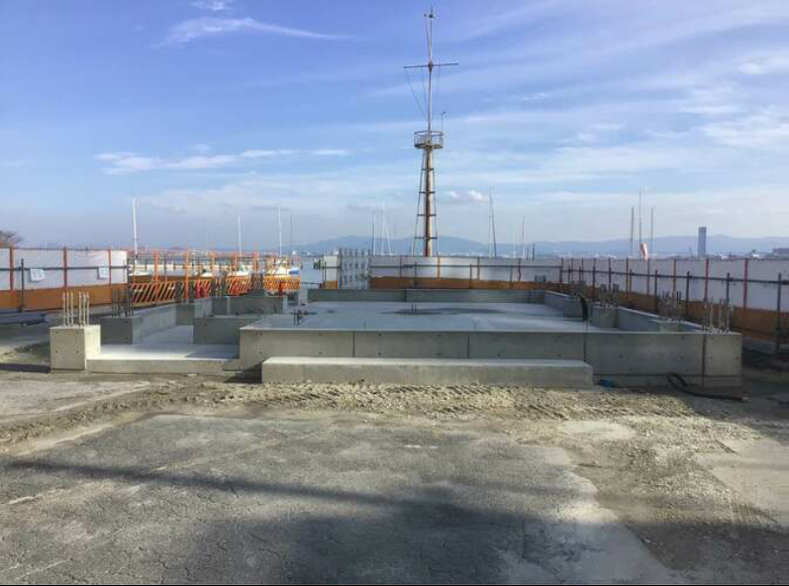

基礎全体が確認できる写真を添付してください。
ただし、上棟以降の工事を実施している場合は基礎全体が確認できなくても構いません。

